表紙
令和２年５月修正版

 | 青 森 県 の 推 計 人 口

 | （令和元年１１月１日 現在）

 | 県人口 １，２４５，３０1人 （対前月 ９９０人減少）
 | 自然動態 ９０３人減少 （出生者数 ６４６人、死亡者数 １，５４９人）
 | 社会動態 ８7人減少 （転入者数 １，２６２人、転出者数 １，３４9人）

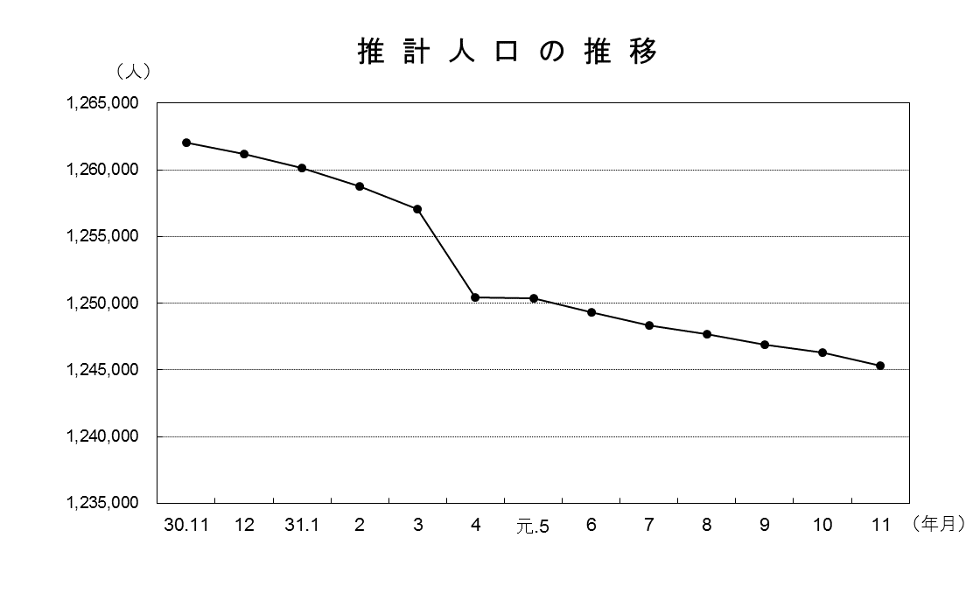

青森県企画政策部統計分析課

